別経費支払申請書（様式３）
原則メールでの受付となります 送付先 |  | kyoumed@okayama-u.ac.jp |  | 申請書専用メールアドレスです 添付で送付をお願いします
医学部 共同実験室令和5年度 別経費支払申請書(様式３)
注）共同実験室 利用申込書（様式１）の事前の提出が必ず必要です。ご確認ください。 原則として申請書提出の翌月からの使用可能となります。 ※料金集計後の支払い経費の変更は出来ませんのでご注意ください。 同一経費、同一代表者の複数申請はできません。
 | 記入、及び選択してください | その他の場合等
所 属 | 選択してください |  | * | プルダウン入力してください。その他の場合はC欄に記載をお願いします | こちらの都合で医歯薬ではなく、旧 医学部・歯学部・薬学部と分けさせてい頂いております
学科・教室名（分野名） |  |  | * | システムに登録する関係上省略・加筆のお願いをする場合があります
鹿田/津島 | 選択してください |  | * | プルダウン入力してください。その他の場合はC欄に記載をお願いします
支払責任者(経費代表者） |  |  | *
※3 共同・受託研究費・補助金等外部資金 使用期限（目安）
支払期限 使用期限 （支払処理月）
１２月 １１月末 （１２月）
１月 １２月末 （ １月）
２月 １月末 （ ２月）
３月 ２月末 （ ３月）
ただし、契約終了日等（特に最終年度報告書が必要な場合など）の
条件によって使用期限が早まる場合もあります
共同実験室使用料は月末に締めて翌月半ばごろ金額が確定する事をご留意願います。
※ 特別配分・間接経費は２月まで
※ 支払期限が無い場合は３月まで
責任者メールアドレス |  |  | *
責任者内線 |  |  | *
支払経費 | 選択してください |  | * | 特別配分についてはC欄に個別の経費名を追記してください
採択期間 | 採択開始日を入力してください。 | 採択終了日を入力してください。 | * | 年月日を上書きしてください 利用開始日は契約ごとに違います担当事務に確認してください 期限のない経費の場合は記載不要です
使用期間 開始日 | 2023-04-01 |  |  | 原則 事前申請となります
使用期間 終了日 |  |  | * | ※3 右記参照 末締めの翌月半ば請求となります 支払期限は契約ごとに異なります 必ず担当事務へ事前にご確認をお願いします
所管コード |  |  | * | ※５ 右参照：Web入力画面に表示されていますので、ご確認をお願いします
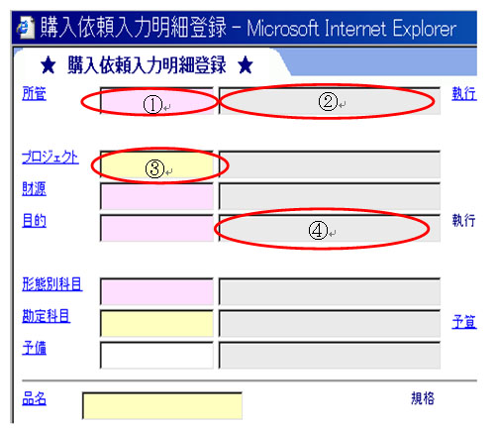
所管名称 |  |  | * |  | ※５
プロジェクトコード |  |  | * | 運営交付金・間接経費の場合は記載不要
目的コード |  |  | * | R5年度から目的コードの記入に変わっています
使用機器 | 共同実験室全機器 |  |  | プルダウン入力してください。その他の場合はC欄に記載をお願いします
※２ 上記、申込み経費にて 支払い不能の場合支払経費 | 選択してください |  | * | 残高不足の場合は様式１での申請経費への振替となります
事務担当者名 |  |  | * | 使用料その他の連絡窓口になります
学科・教室名・部署名等 |  |  |  | 異動等で変更になる場合は随時ご連絡をお願いします
内線 |  |  | * | PHS、携帯等の追記もあればお願いします
メールアドレス |  | 登録後確認メールを送付いたします | * | アドレス登録はお一人のみ 複数登録は不可
申込年月日 |  |  | *
※１ 特別配分等で再配分の場合は、配分者名及び再配分者名を代表者記入欄に記入 ※２ 申込み経費にて支払い不能の場合は、教室付経費（運営交付金、講座付寄附金）支払いとなるためです ※３ 経費支払い期限については、事前に必ず研究推進課等へ確認をお願いします。 ※４ 共同研究・受託研究・補助金等の場合、共同実験室の機器使用・支払いが可能か契約会社等に確認をお願いします ※５ ①所管コード、②所管名称、③ﾌﾟﾛｼﾞｪｸﾄｺｰﾄﾞ(あれば)、④目的名称の記入を必ずお願いします。 ※期間途中、申込経費での使用を中止する場合は、事前に共同実験室 受付まで連絡をお願いします。 ※同一経費、同一代表者の複数申請はできません。 ※送付先 共同実験室 kyoumed@okayama-u.ac.jp (申請書提出専用メール）
備考 |  |  |  | その他連絡事項がありましたら記載してください
連絡先 岡山大学医学部 共同実験室 〒700-0914 岡山市北区鹿田町2-5-1 Tel 086-235-7472 Fax 086-235-7483 Mail ktamaru@md.okayama-u.ac.jp（田丸） HP http://www.okayama-u.ac.jp/user/crl/

※機器使用時の使用簿記載について 記載例

